상품제안서
소유 15W 고속무선충전 LED 탁상시계 SOYU-WC24 | 상품코드: F32720

 |  |  |  |  |  |  | 02-412-0044 | www.easy1.co.kr
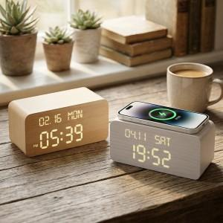

【상세/제작정보】 | <p><b><span style="font-size: 12pt;">** 20개이상 주문시 전면인쇄 무료 </span></b></p><p><b><span style="font-size: 12pt;">&nbsp; &nbsp;상단면인쇄는 유료 옵션 추가 후 풀컬러 인쇄가능&nbsp;</span></b></p><p><b><span style="font-size: 12pt;">**15W 고속무선충전 LED 우드감성 탁상시계/ 4단계 LED 밝기조절, 스마트 1분 알람</span></b></p>

【인쇄/포장옵션】 | 스티커, 상단면 UV풀컬러 인쇄 / 종이케이스

【공급단가】 | 수량 | 20~ | 100~ | 300~ | 500~ | 1,000~
*VAT별도 | 단가 | 15,000원 | 14,750원 | 14,370원 | 14,120원 | 13,750원

【상품 URL】 | https://dev.easy1.co.kr:443/src/goods_detail.php?gdno=32720

